Sheet1
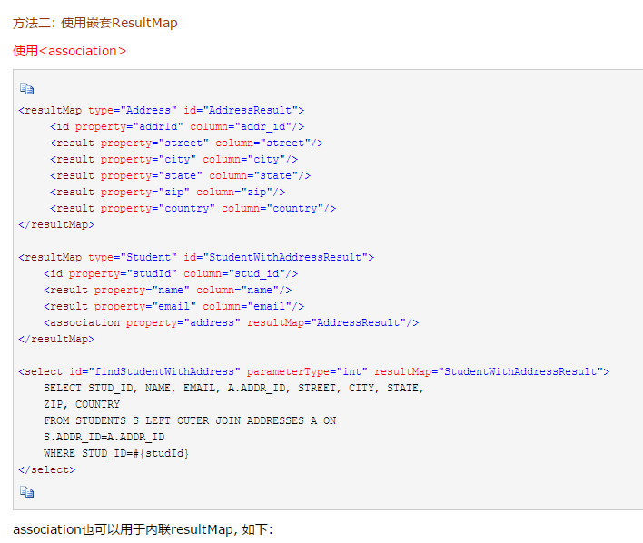
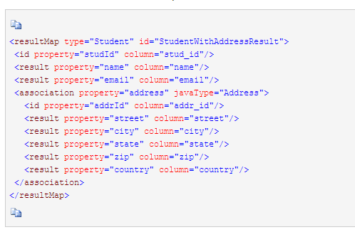
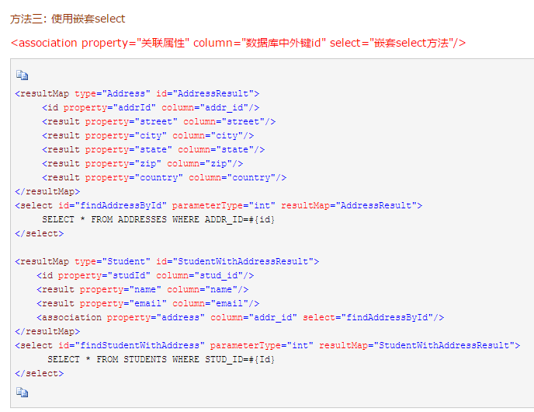
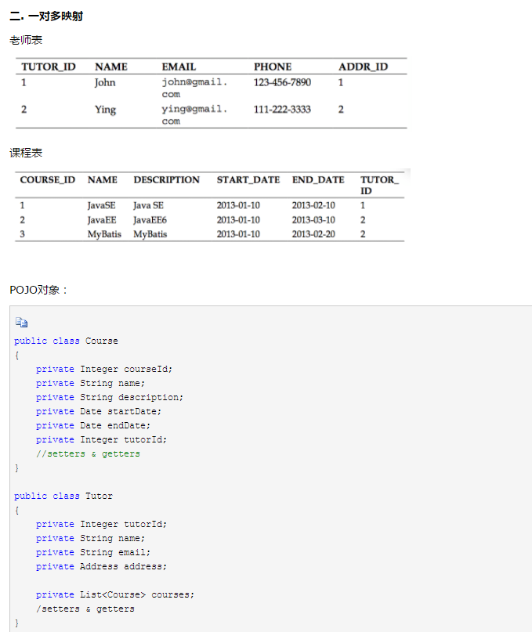
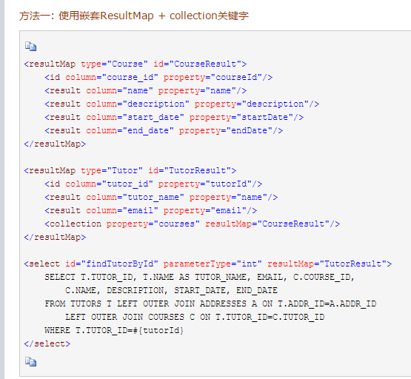
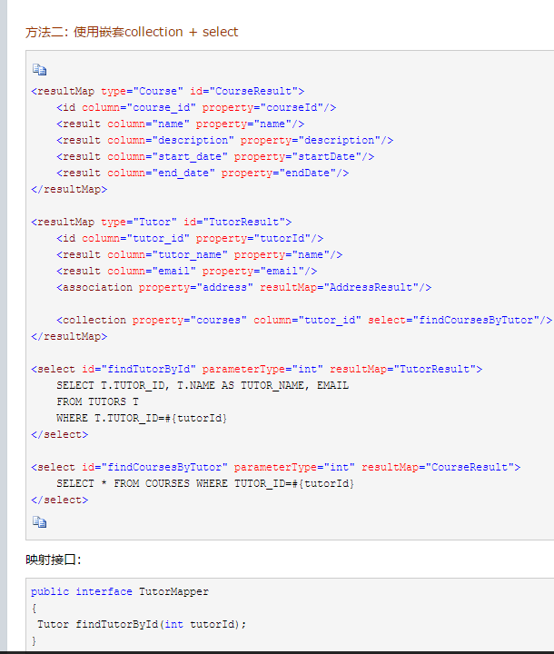
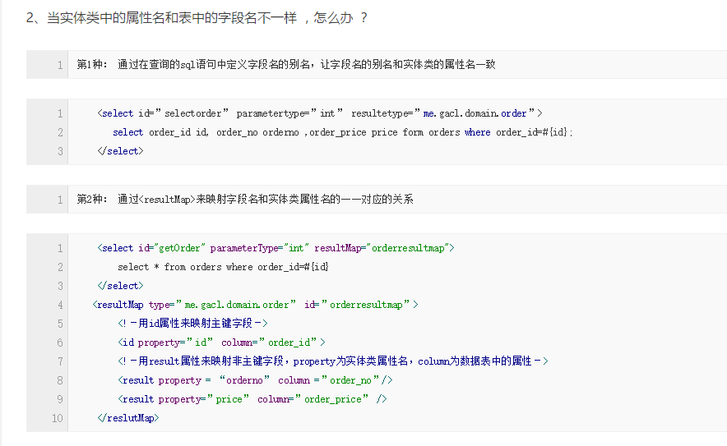

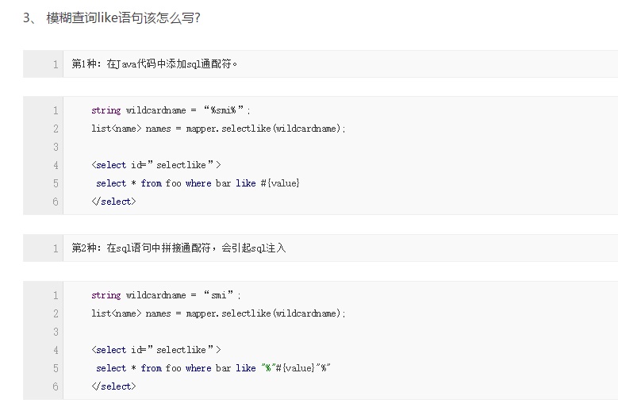

Dao接口，就是人们常说的Mapper接口，接口的全限名，就是映射文件中的namespace的值，接口的方法名，就是映射文件中MappedStatement的id值，接口方法内的参数，就是传递给sql的参数。Mapper接口是没有实现类的，当调用接口方法时，接口全限名+方法名拼接字符串作为key值，可唯一定位一个MappedStatement，举例：com.mybatis3.mappers.StudentDao.findStudentById，可以唯一找到namespace为com.mybatis3.mappers.StudentDao下面id = findStudentById的MappedStatement。在Mybatis中，每一个<select>、<insert>、<update>、<delete>标签，都会被解析为一个MappedStatement对象。

Dao接口里的方法，是不能重载的，因为是全限名+方法名的保存和寻找策略。

Dao接口的工作原理是JDK动态代理，Mybatis运行时会使用JDK动态代理为Dao接口生成代理proxy对象，代理对象proxy会拦截接口方法，转而执行MappedStatement所代表的sql，然后将sql执行结果返回。

Mybatis使用RowBounds对象进行分页，它是针对ResultSet结果集执行的内存分页，而非物理分页，可以在sql内直接书写带有物理分页的参数来完成物理分页功能，也可以使用分页插件来完成物理分页。

分页插件的基本原理是使用Mybatis提供的插件接口，实现自定义插件，在插件的拦截方法内拦截待执行的sql，然后重写sql，根据dialect方言，添加对应的物理分页语句和物理分页参数。
 |  | 也有pagehelper这一插件

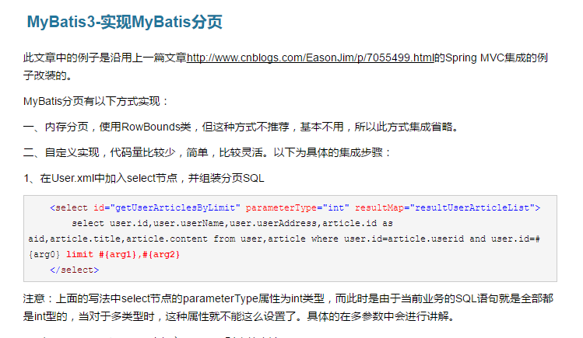

 | 不了解



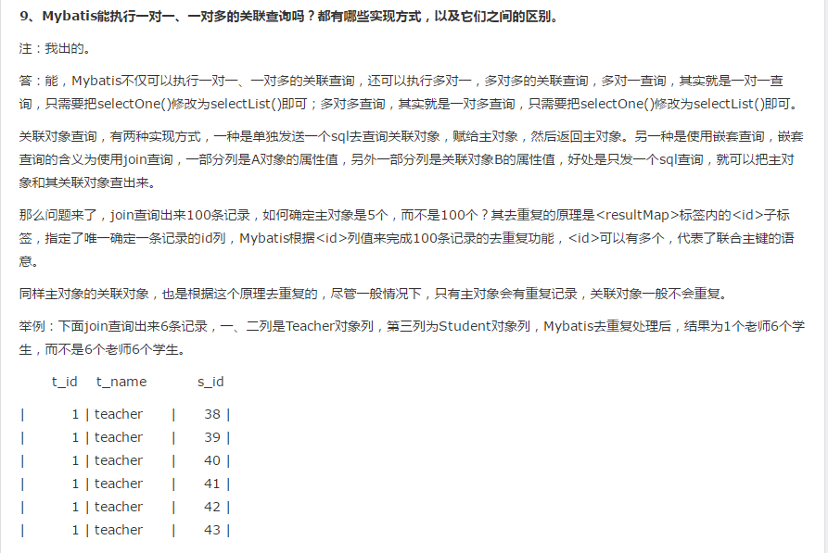

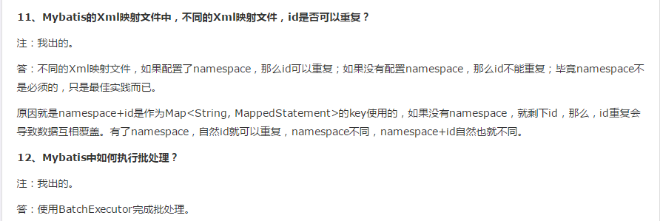

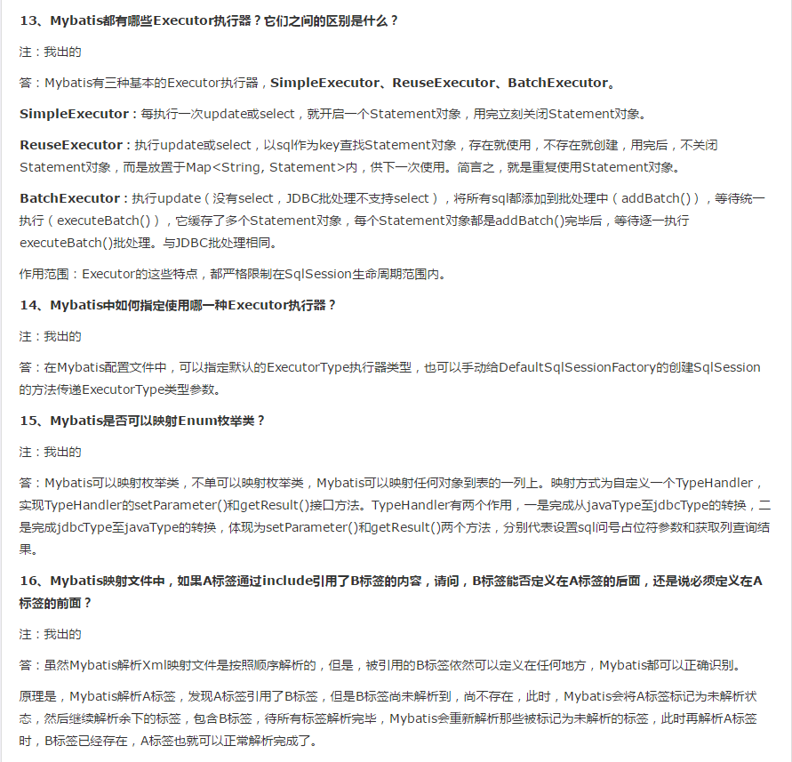

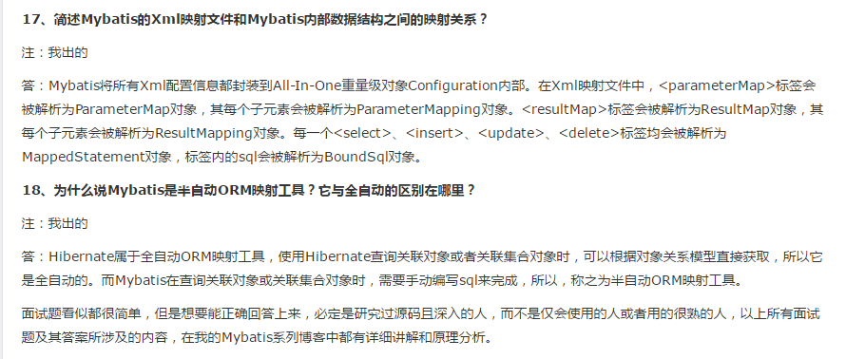

 |  |  | 第一种是使用<resultMap>标签，逐一定义列名和对象属性名之间的映射关系。第二种是使用sql列的别名功能，将列别名书写为对象属性名，比如T_NAME AS NAME，对象属性名一般是name，小写，但是列名不区分大小写，Mybatis会忽略列名大小写，智能找到与之对应对象属性名，你甚至可以写成T_NAME AS NaMe，Mybatis一样可以正常工作。

 |  |  | 有了列名与属性名的映射关系后，Mybatis通过反射创建对象，同时使用反射给对象的属性逐一赋值并返回，那些找不到映射关系的属性，是无法完成赋值的。

 |  |  |  | 使用 foreach的插入

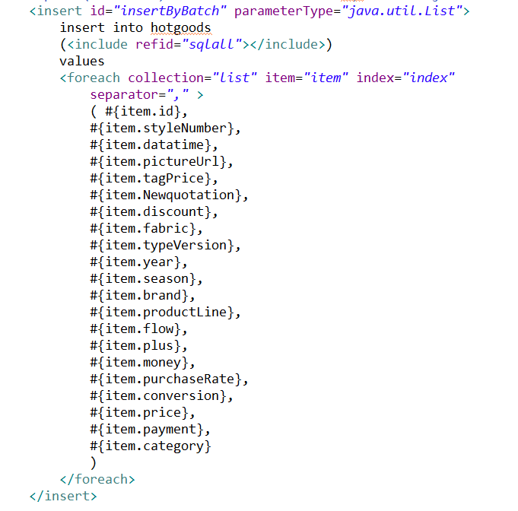

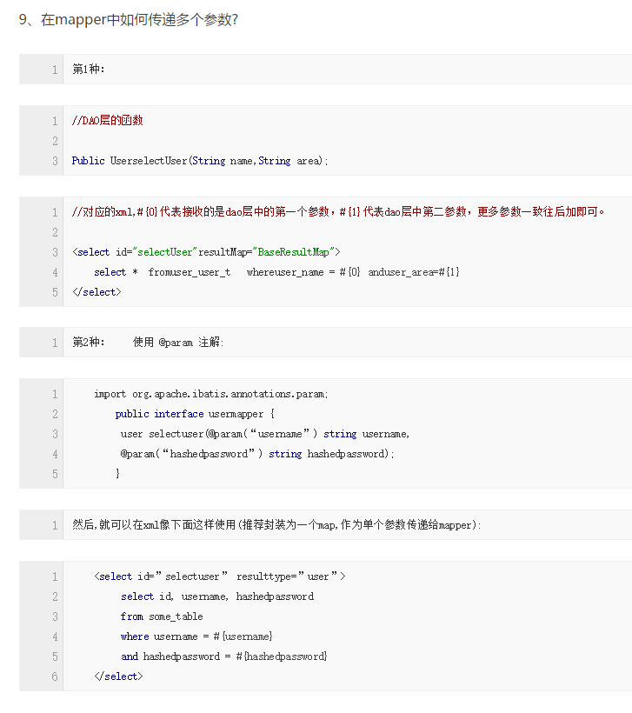

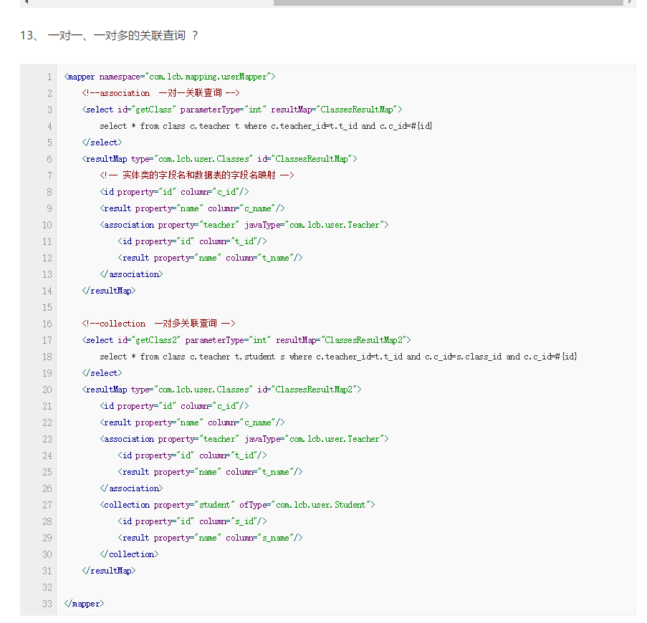

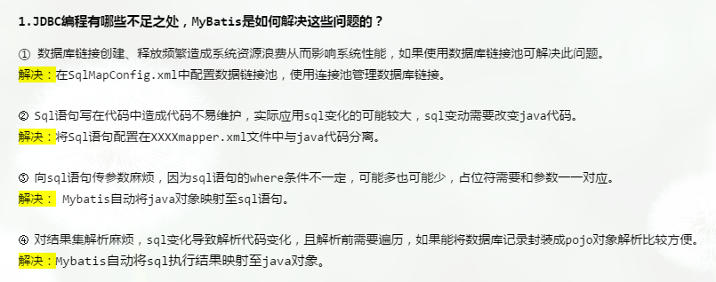

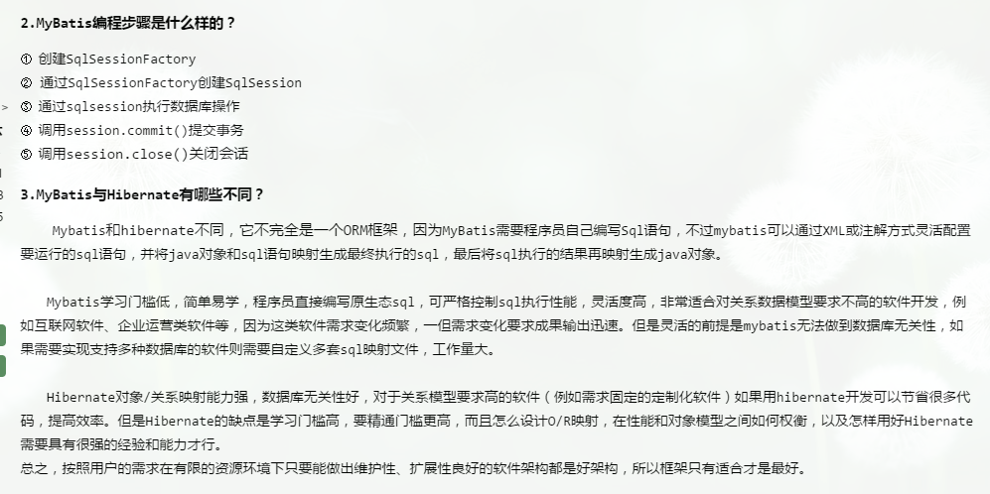

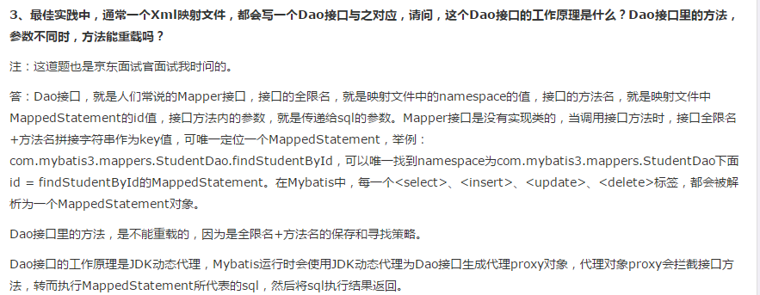

 |  |  |  |  | pagehelper插件分页

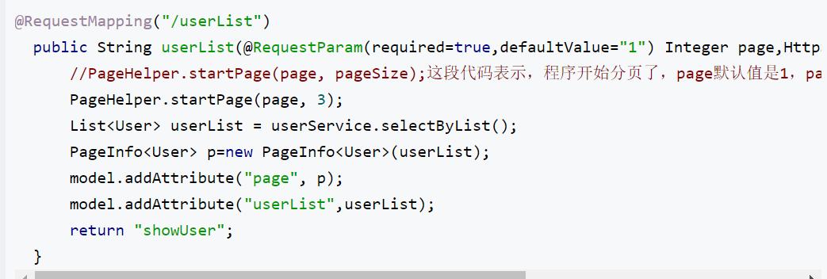

 |  |  |  |  | ？？？？

 |  |  | 然而没用过ibatis

 |  |  | association和collection

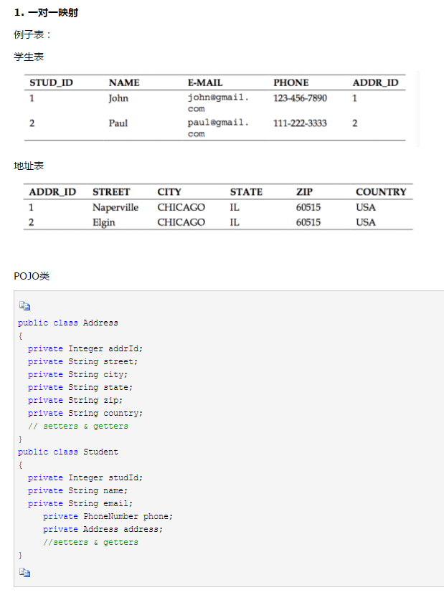

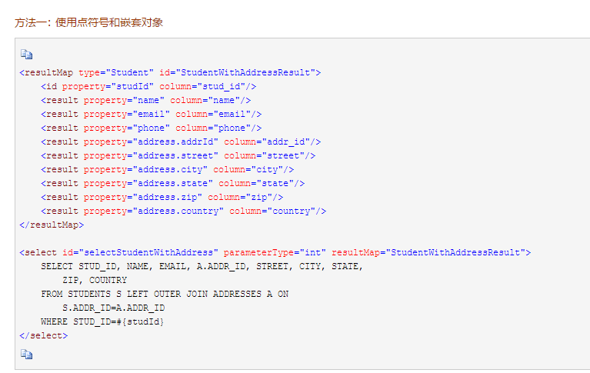

 |  |  |  |  |  | 前提是设计对象的时候有 里面有address这个类

